CRC_RS-E2E
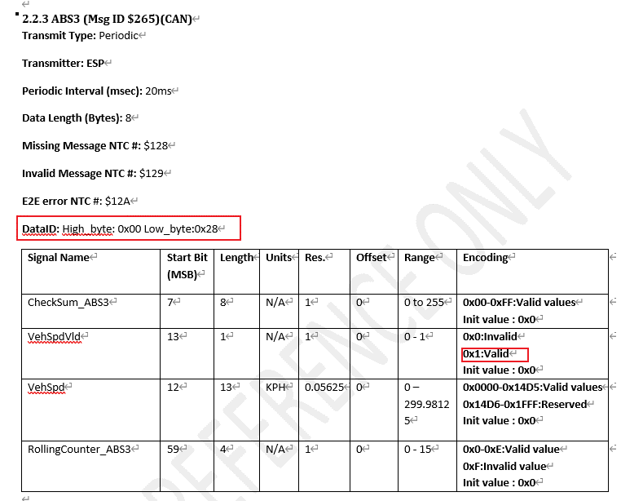
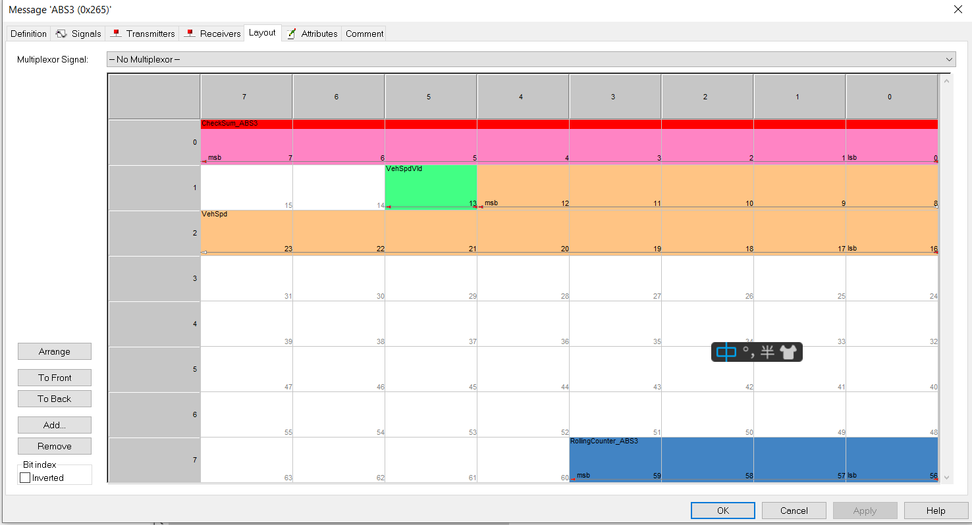

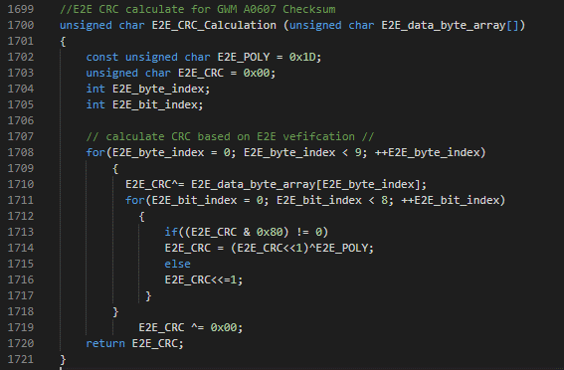
 | MsgID = 0x265 |  |  |  |  |  |  |  |  | RollingCounter_ABS3
Data_byte_array | Byte1 | Byte2 | CRC | Byte3 | Byte4 | Byte5 | Byte6 | Byte7 | Byte8 | Byte9
 | 0x28 | 0x00 | 5C | 0x20 |  |  |  |  |  | 0x0
 | 0x28 | 0x00 | 41 | 0x20 |  |  |  |  |  | 0x1
 | 0x28 | 0x00 | 66 | 0x20 |  |  |  |  |  | 0x2
 | 0x28 | 0x00 | 7B | 0x20 |  |  |  |  |  | 0x3
 | 0x28 | 0x00 | 28 | 0x20 |  |  |  |  |  | 0x4
 | 0x28 | 0x00 | 35 | 0x20 |  |  |  |  |  | 0x5
 | 0x28 | 0x00 | 12 | 0x20 |  |  |  |  |  | 0x6
 | 0x28 | 0x00 | 0F | 0x20 |  |  |  |  |  | 0x7
 | 0x28 | 0x00 | B4 | 0x20 |  |  |  |  |  | 0x8
 | 0x28 | 0x00 | A9 | 0x20 |  |  |  |  |  | 0x9
 | 0x28 | 0x00 | 8E | 0x20 |  |  |  |  |  | 0xA
 | 0x28 | 0x00 | 93 | 0x20 |  |  |  |  |  | 0xB
 | 0x28 | 0x00 | C0 | 0x20 |  |  |  |  |  | 0xC
 | 0x28 | 0x00 | DD | 0x20 |  |  |  |  |  | 0xD
 | 0x28 | 0x00 | FA | 0x20 |  |  |  |  |  | 0xE
 | 0x28 | 0x00 | E7 | 0x20 |  |  |  |  |  | 0xF
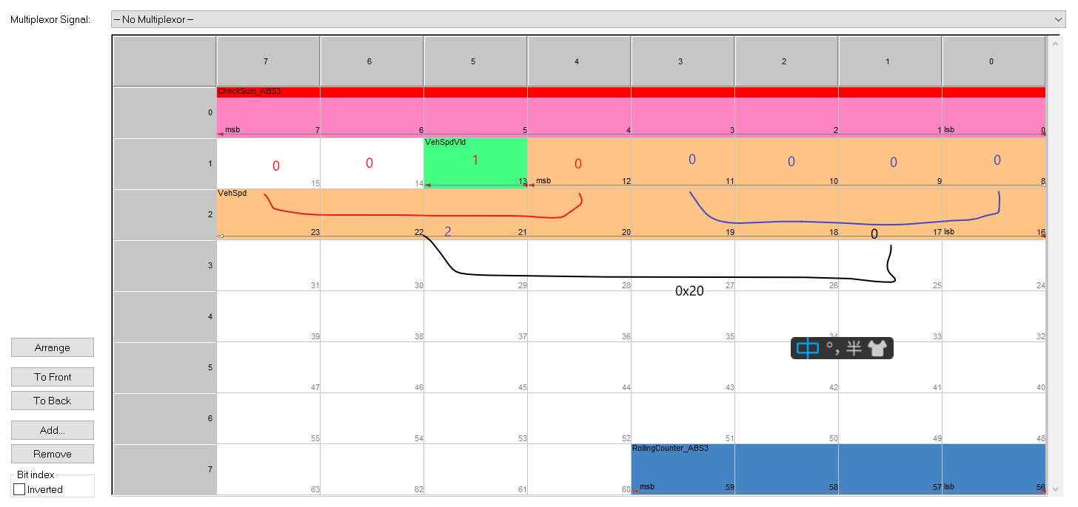

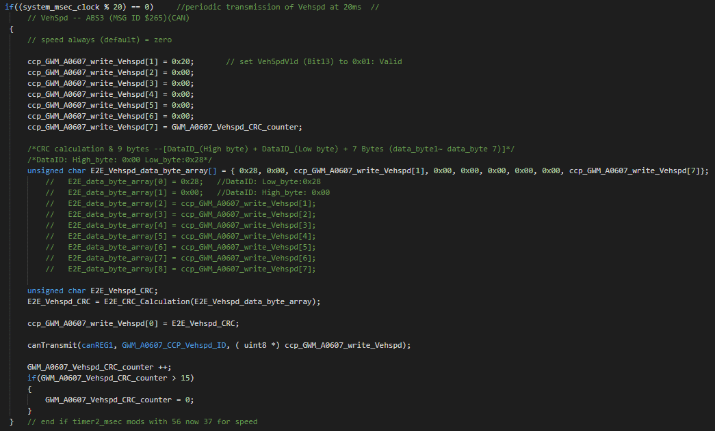
 | MsgID = 0x271
Data_byte_array | Byte1 | Byte2 | CRC | Byte3 | Byte4 | Byte5 | Byte6 | Byte7 | Byte8 | Byte9
 | 0x1E | 0x00 | 41 |  |  |  |  |  |  | 0x40
 | 0x1E | 0x00 | 5C |  |  |  |  |  |  | 0x41
 | 0x1E | 0x00 | 7B |  |  |  |  |  |  | 0x42
 | 0x1E | 0x00 | 66 |  |  |  |  |  |  | 0x43
 | 0x1E | 0x00 | 35 |  |  |  |  |  |  | 0x44
 | 0x1E | 0x00 | 28 |  |  |  |  |  |  | 0x45
 | 0x1E | 0x00 | 0F |  |  |  |  |  |  | 0x46
 | 0x1E | 0x00 | 12 |  |  |  |  |  |  | 0x47
 | 0x1E | 0x00 | A9 |  |  |  |  |  |  | 0x48
 | 0x1E | 0x00 | B4 |  |  |  |  |  |  | 0x49
 | 0x1E | 0x00 | 93 |  |  |  |  |  |  | 0x4A
 | 0x1E | 0x00 | 8E |  |  |  |  |  |  | 0x4B
 | 0x1E | 0x00 | DD |  |  |  |  |  |  | 0xC
 | 0x1E | 0x00 | C0 |  |  |  |  |  |  | 0x4D
 | 0x1E | 0x00 | E7 |  |  |  |  |  |  | 0x4E
 | 0x1E | 0x00 | FA |  |  |  |  |  |  | 0x4F

